Sheet1
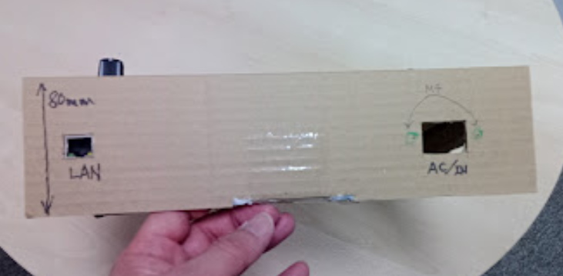
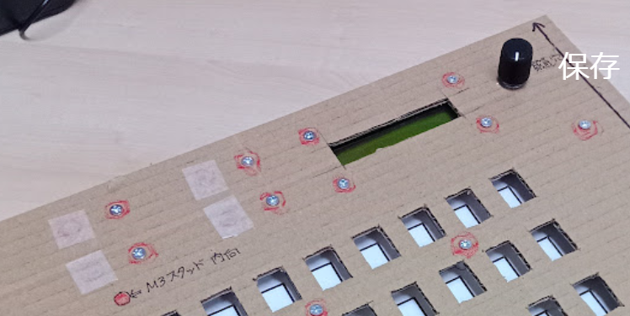

上記5か所赤丸部分にとりつく製品について詳細分かりますでしょうか。
板金加工の寸法指示が必要です。

また大まかな位置もしていただければと思います。

